关系图
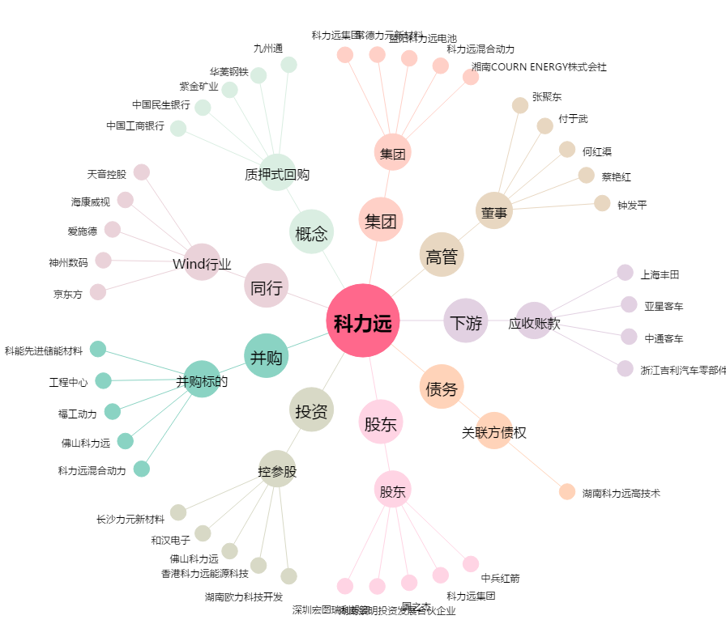
科力远[600478.SH] - 关系概览图

